Sheet2
11月活动 |  | 诸神黄昏
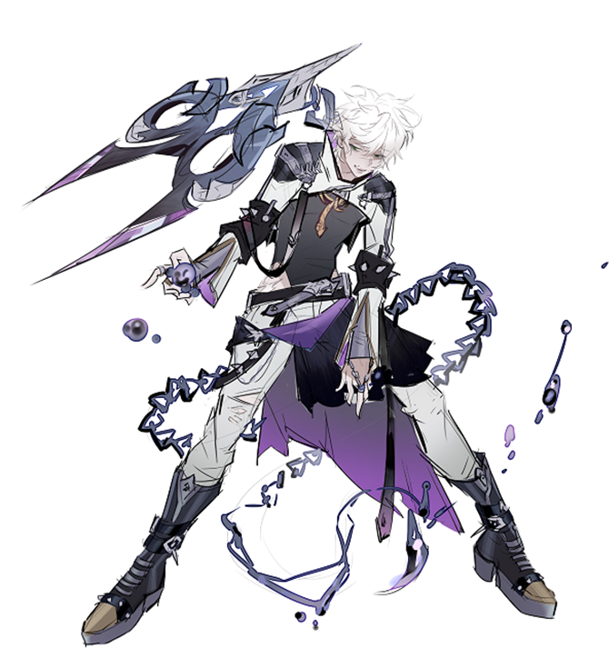
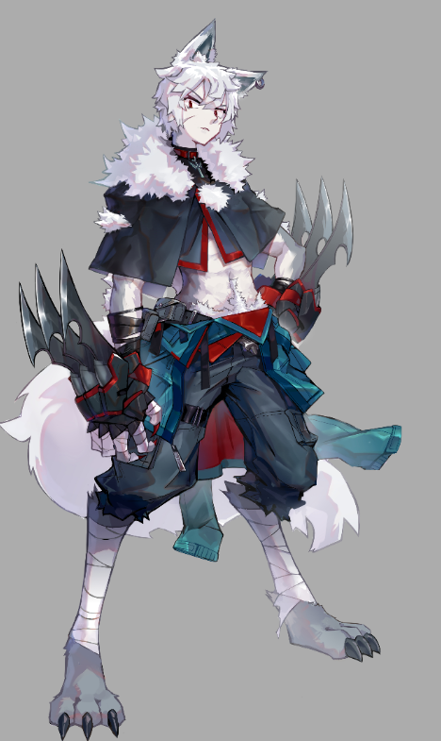
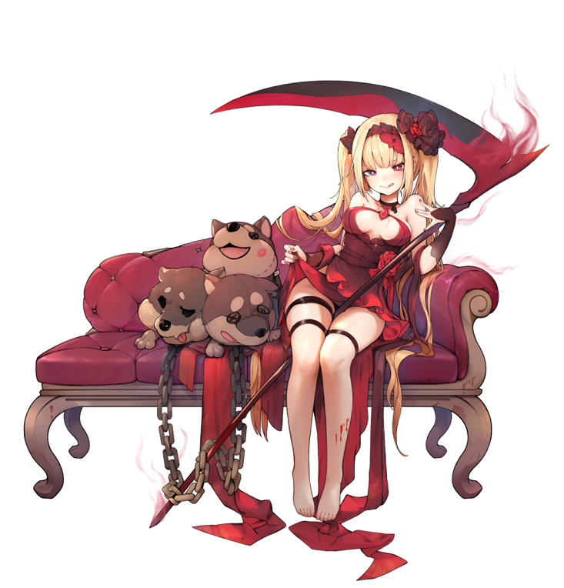
主题
涉及角色 |  | 海蒂
 |  | 阿斯克
 |  | 格莱

章节简述
1-1 | 【起】 | 这是格莱躲避追踪的第三天，他即将完成海蒂给他的第10个考验——在“追杀者”的猎捕下活过三天，或是杀死“追杀者”，他就能获得自由。前两天格莱都没有和追杀者正面交锋，只要熬过这个夜晚，他就能获得梦寐以求的自由，但今晚格莱的好运已经用尽了——猎杀者在这个雨夜来到了他面前，猎杀者竟然是阿斯克。阿斯克和格莱的关系，硬要说的话，或许他们算得上朋友。格莱看到阿斯克的瞬间，就明白了海蒂的打算，海蒂大概是知晓了他们二人之间奇妙的友情，所以安排了这样一场朋友厮杀，她最喜欢看这种“好戏”，想要自由的格莱陷入了两难。
1-2 | 【承】 | 不出意料，格莱拒绝了阿斯克的要求，阿斯克看着格莱，想到了他们之间的往事：格莱和阿斯克都是海蒂家族里从小培养的死士，要经过严格的训练，淘汰意味着死亡。其中中期考核更是要淘汰一半以上的人，阿斯克也不明白自己为什么会顺手救格莱，但因为这意外的搭救，他在后来的日子里总是不时会收到些小礼物：从味道奇怪的饼干到奇形怪状的玻璃珠。他们成了关系奇怪的朋友，在最终的考核中战胜了所有挑战者，或许是精彩的对决打动了海蒂，海蒂决定让他们两个都活下来，并成为链接者为自己效命——当然，会满足他们的心愿，阿斯克没有心愿，格莱表示想要获得自由，海蒂答应了。
1-3 | 【转】 | 海蒂对于给格莱自由，是有条件的，她要格莱完成10个考验。格莱为了这些考验终日奔波，阿斯克则留在了海蒂身边，成为了她最锋利的匕首之一。虽然两人的交集变少，但是他们奇怪的朋友关系却一直维持下来了，格莱始终保持着自己的送礼习惯，给阿斯克送了不少新奇的小玩意儿。第6个考验，海蒂让阿斯克和格莱一起去清理叛逃的仆人“迟缓”，这考验并不困难。完成任务后，两人在雪原上碰到了极夜，阿斯克和格莱难得安静的进行了谈话，阿斯克好奇格莱追求的自由，格莱向阿斯克描述了自己看到的万千世界，这世界的万物就是他的自由。
1-4 | 【合】 | 回忆被打断，突然出现了一个自称裁判的人，他表示自己受海蒂之命，特来做这场自由之战的判决，阿斯克死亡格莱便能获得自由。阿斯克再次要求格莱杀掉自己，格莱拒绝。随后阿斯克便毫不犹豫的斩杀了裁判，可死掉的裁判却让两人大吃一惊，竟然是仆人“迟缓”，他应该已经死掉了才对。不待两人多做思考，迟缓的尸体缓缓消失，阿斯克结合他在海蒂身边的所见，和格莱说出了自己关于海蒂能力的推测，并再次劝说格莱杀掉自己，格莱颤抖着举起武器。另一边的死神宫殿，海蒂自言自语的表示，两人的选择果然没有让自己失望。
2-1 | 【起】 | 海蒂的死神宫殿，沉默的格莱抱着阿斯克的尸体向海蒂复命。海蒂告诉格莱他通过了考验，现在格莱可以得到自由。就在这时，应该死去的阿斯克却突然跳起来袭向海蒂，原来这只是两人的计谋。插入回忆，阿斯克和格莱在斩杀了迟缓后，阿斯克向格莱说出了自己对于海蒂能力的推测，海蒂可以掌控灵魂所以能复活死去之人（后面会暗示，海蒂只能复活死去之人一次），以及对格莱说出了自己在海蒂身边的见闻，海蒂碰到人血会能力暴走，所以两人商量了战术，挑战海蒂并夺回灵魂。
2-2 | 【承】 | 激烈的争斗进行中，海蒂的实力一如二人所想的深不可测。海蒂身边的三头犬，大王小王和约翰也给格莱和阿斯克带来了不小的阻碍，海蒂看着挣扎的两人，想到了初见二人时的场景，阿斯克是海蒂优秀的工具候选人，而格莱则是带给阿克斯变数的人，所以海蒂在当时的选拔中，破例让两人都活了下来。但格莱带给她的新奇远不止他在一点点改变阿克斯上，更在格莱想要自由。海蒂的家族代代培养死士，这和家族中的诅咒有关，为了对抗虚无缥缈的诅咒，家族中的继承人总是要恪守职责，不可以出现变数。但海蒂讨厌这样的规则，也不想恪守所谓职责，所以在当初让两个人都能通过选拔，就是她的小小反叛，因为这样有趣——两人也没有让她失望，她无聊了很久，终于感受到了一丝丝乐趣。
2-3 | 【转】 | 海蒂说她能分辨死亡气息，所以在两人进来时，她就知道阿克斯并没有死去。她默许二人的攻击，是想亲身参与到这场游戏中，看看两人能把这场游戏的结局推到哪里。阿克斯却告诉海蒂，他们已经知道了打败海蒂的方法，说完阿斯克便用自己的血抹在了海蒂身上，海蒂看向阿斯克的眼睛，哈哈大笑起来——随后能力暴走，被她拘役的灵魂四散而逃，之前死到的历代精英死士们都被复活。阿斯克和格莱两人在黎明到来之前，成功杀出了一条血路。两人一路逃跑，失血的阿斯克变得虚弱，格莱背起阿斯克逃到他的秘密基地，开心得告诉阿克斯他们自由了，他终于能让阿克斯也看看自己最喜欢的月亮。
2-4 | 【合】 | 虽然不知道为什么海蒂最后没有阻拦他们，但两人现在都不想考虑这个问题。格莱带着阿斯克来到秘密基地，发现阿斯克依旧血流不止，他明白阿斯克欺骗了自己。海蒂碰到血会暴走是真的，但阿斯克隐瞒了后果——供血之人的灵魂会永远属于海蒂。格莱对阿斯克的选择伤心又恼怒，但阿斯克表示这是他从一开始就想好的第二条路，并且他知道格莱一定会选择第二条路。阿斯克将格莱送的玻璃珠镶嵌在了自己的蛇项链上，因为这颗玻璃珠，从此蛇有了眼睛，阿斯克希望格莱能活下去，带着自己的眼睛和希望。格莱努力地融入正常人的生活，他肩负着阿斯克的希望，可这天他在市场上看到了一个非常像阿斯克背影的人，他追了上去。另一边的死神宫殿，海蒂开心地对仆人“怠惰”（迟缓死透了）说，那两个人应该已经又见面了吧。

